Table 1
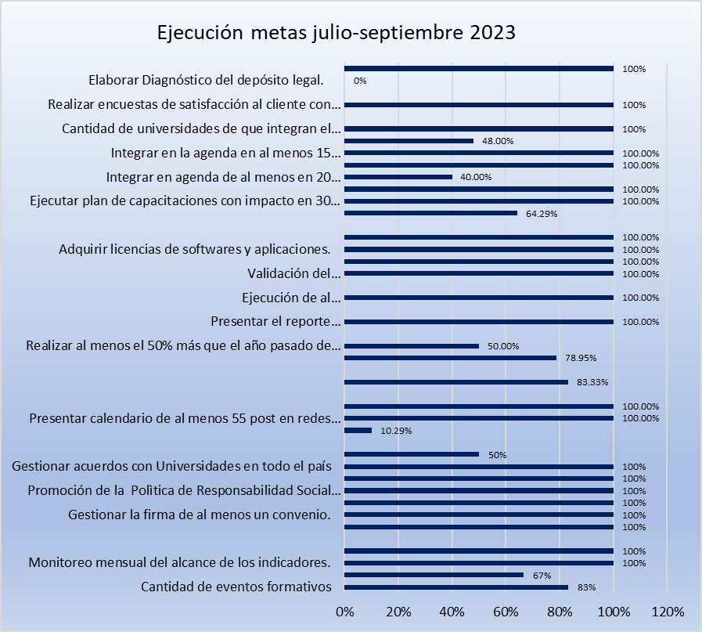
 
Informe de Evaluación y Seguimiento del POA Trimestre julio-septiembre 2023
El actual informe de evaluación y monitoreo, tiene como objetivo, presentar de manera consolidada el desempeño obtenido en el Plan Operativo Anual (POA), de la Oficina Nacional de Derecho de Autor (ONDA), para el período julio-septiembre 2023.
Las metas plasmadas en el presente informe, corresponden a una segmentación de las metas programadas en función de las actividades cuantitativas de los diferentes indicadores que contribuyen al logro de resultado y por ende al desempeño de la institución.
Para este trimestre, se programaron metas a ejecutar en un total de 33 productos alineados al Plan Estratégico Institucional, las mismas fueron completadas en un 96.96%.

Gráfico No. 1 Metas de los productos programados en el POA julio-septiembre 2023
 | Metas programadas | Metas ejecutadas
 | 33 | 32
Nivel de eficiencia de productos programados trimestre julio-septiembre 2023.
70-100 | 25
Otras | 8
Las metas programadas fueron ejecutadas con un 76% en nivel de eficiencia, mientras que un 24% no alcanzaron el resultado programado, dado al cambio de locación de la institución.

Como parte de las acciones ejecutadas durante el trimestre se destacan: Seguimiento a los indicadores del SISMAP, de igual manera constante seguimiento y monitoreo a los atributos comprometidos en la Carta Compromiso, en el aspecto de las relaciones con instituciones, resalta la gestión y firma de convenios interinstitucionales, e internacionales, además de la cantidad de post en las redes sociales, validación e informe del Sistema de Automatización de registros obras artísticas, literarias y científicas, las capacitaciones ejecutadas, actividades de responsabilidad social, las asistencias jurídicas ejecutadas y las solicitudes de TIC´s atendidas.
En la tabla No. 1, se muestra el comportamiento de los productos programados en el Plan Operativo Anual, durante el período julio-septiembre 2023.
Tabla No. 1 Seguimiento de metas programadas en el POA Trimestre abril-junio 2023
Producto | Unidad de medida | Metas programadas | Metas logradas | % ejecución
Recursos Humanos
Eventos Formativos en Santo Domingo y Santiago de los Caballeros. | Cantidad de eventos formativos | 6 | 5 | 83%
Estudiantes impactados el programa de Pasantias. | Ejecucio´n de Programa de Pasantí´a para unos 10 estudiantes. | 3 | 2 | 67%
Alcance de los indicadores. | Monitoreo mensual del alcance de los indicadores. | 3 | 3 | 100%

Tabla No. 1 Seguimiento de metas programadas en el POA Trimestre abril-junio 2023
Producto | Unidad de medida | Metas programadas | Metas logradas | % ejecución
Actividades de Integracio´n. | Realizar actividades tema´ticas tradicionales. | 1 | 1 | 100%
Planificación.
Convenios Interinstitucionales. | Gestionar la firma de al menos 4 convenios. | 1 | 1 | 100%
Convenios Internacionales. | Gestionar la firma de al menos un convenio. | 1 | 1 | 100%
Informes de ejecución de planes de mejora al año Informes de ejecución de planes de mejora al año. | Elaborar informe trimestral seguimiento de Carta Compromiso. | 1 | 1 | 100%
Diseño de Política de Responsabilidad Social Corporativa. | Promoción de la Política de Respon- sabilidad Social Corporativa. | 1 | 1 | 100%
Cantidad de reuniones con organismos Bilaterales, Multilaterales e Instituciones homólogas a la ONDA. | Retomar acuerdos firmados con Instituciones homólogas. | 7 | 13 | 100%
Acuerdo con las academias para fomentar el uso de los servicios de la ONDA en las vicerrectorías académicas e Investigación e Innovación. | Gestionar acuerdos con Universidades en todo el país. | 1 | 2 | 100%
Acuerdo con (INFOTEP) y el (ITLA) para la creación de la acción formativa para la formación de Peritos en Inspectoría de la Ley de Derecho de Autor | Gestionar firma de Acuerdo con (INFOTEP) y el (ITLA) para la creación de la acción formativa para la formación de Peritos en Inspectoría de la Ley de Derecho de Autor. | 2 | 1 | 50%

Tabla No. 1 Seguimiento de metas programadas en el POA Trimestre abril-junio 2023
Producto | Unidad de medida | Metas programadas | Metas logradas | % ejecución
Comunicaciones.
Cantidad de notas de prensa. | Presentar al menos 270 notas de Prensa de eventos importantes alineados a los pilares del PEI. | 68 | 7 | 10.29%
Cantidad de post en las redes sociales. | Presentar calenda- rio de al menos 55 post en redes sociales con foco en la sensibilización. | 14 | 51 | 100.00%
Conversatorios a estudiantes de TIC´s. bellas artes, cine, mu´sica, artesaní´a, sector agrí´cola, entre otros. | Integrar en la agenda en al menos 15 conversatorios tanto en universida-des como institutos a la ONDA. | 4 | 6 | 100.00%
Resolución Alternativa de Conflictos.
Frecuencia del uso de los servicios del Dpto. de Resolución Alternativa de Conflictos. | Realizar al menos 50 registros del uso de los servicios del RAC. | 12 | 10 | 83.33%
Inspectoría.
Aumento el porcentaje inserción de sujetos obligados. | Realizar 60% inserción de sujetos obligados por encima del año pasado. | 19 | 15 | 78.95%
Aumento de Porcentaje de las Inspecciones de parte y oficio. | Realizar al menos el 50% más que el año pasado de las Inspecciones de parte y oficio. | 20 | 10 | 50.00%
Jurídica.
Aumento de la cantidad de Asistencias ejecutadas. | Presentar el reporte trimestral de las asistencias con un 25% por encima del año pasado. | 14 | 14 | 100.00%

Tabla No. 1 Seguimiento de metas programadas en el POA Trimestre abril-junio 2023
Producto | Unidad de medida | Metas programadas | Metas logradas | % ejecución
Tecnología.
Sistema de automatización de todos registros obras artísticas, literías y científicas. | Validacion del Sistema de automatización de todos registros obras artísticas, literarias y científicas. | 15% | 15% | 100.00%
 | Informe de avances de los resultados de la validación del Sistema. | 3 | 3 | 100.00%
Licenciamiento de softwares y aplicaciones. | Adquirir licencias de softwares y aplicaciones. | 1 | 1 | 100.00%
Porcentaje de solicitudes a TIC´s atendidas. | Presentar informe de solicitudes de TIC´s atendidas. | 100% | 100% | 100.00%
Capacitación.
Aumento al acceso del servi-cio de Centro de Capacitación. | Realizar al menos el 50% más que el año pasado de las Capa-citaciones del Centro de Capaci- tación. | 14 | 9 | 64.29%
Cantidad de personal capacitado en acciones formativas. | Ejecutar plan de capacitaciones con impacto en 30 personas. | 8 | 64 | 100.00%
Cantidad de capacitaciones sobre la ley de derecho de autor a personal técnico de instituciones públicas que tiene incidencias en las industrias creativas. | Ejecución de al menos 15 capacita- ciones para instituciones públicas, asociacio- nes de artistas, universidades, centros tecnológi- cos, centros de emprendimiento que tiene inciden-cias en las industrias creativas. | 4 | 10 | 100.00%
Participación en conversatorios. | Integrar en agenda de al menos en 20 conversatorios de los sectores económicos a la ONDA. | 5 | 2 | 40.00%
Tabla No. 1 Seguimiento de metas programadas en el POA Trimestre abril-junio 2023
Producto | Unidad de medida | Metas programadas | Metas logradas | % ejecución
Conversatorios a estudian-tes de TICs, bellas artes, cine, música, artesanía, sector agrícola, entre otros. | Integrar en la agenda en al menos 15 conversatorios tanto en universida- des como institutos a la ONDA. | 4 | 4 | 100.00%
Frecuencia de participación en espacios de conversación del ecosistema de emprendimiento. | Integrar en al menos 25 espacio de conversación del ecosistema de emprendimiento. | 6 | 3 | 48.00%
Cantidad de universidades de que integran el Derecho de autor como materia. | Cantidad de universidades de que integran el Derecho de autor como materia. | 1 | 7 | 100%
Atención al Usuario.
Aumento del porcentaje de encuestas de satisfacción al cliente. | Realizar encuestas de satisfacción al cliente con foco en lograr el 95% de satisfacción. | 95% | 99.52% | 100%
Registro.
Formulación del proceso de la publicación de obras de dominio Público. | Elaborar Diagnóstico del depósito legal. | 13% | 0 | 0%
 | Iniciar a formular el proceso de la publicación de obras de dominio Público. | 13% | 13% | 100%
Nivel de eficiencia de productos programados |  |  |  | 76%

Eduar Ramos Eró
Encargado de Planificación y Desarrollo

